回転
1 | src_vec0 = np.array([2.987055406 , -5.17373172864616 , 2.00]) |  |  |  |  |  |  |  |  | 3 | src_vec0 = np.array([2.987055406 , -5.17373172864616 , 2.00]) *-1
 | tgt_vec0 = np.array([0,-5.17373172864616, 0.]) |  |  |  |  |  |  |  |  |  | tgt_vec0 = np.array([0,-5.17373172864616, 0.])
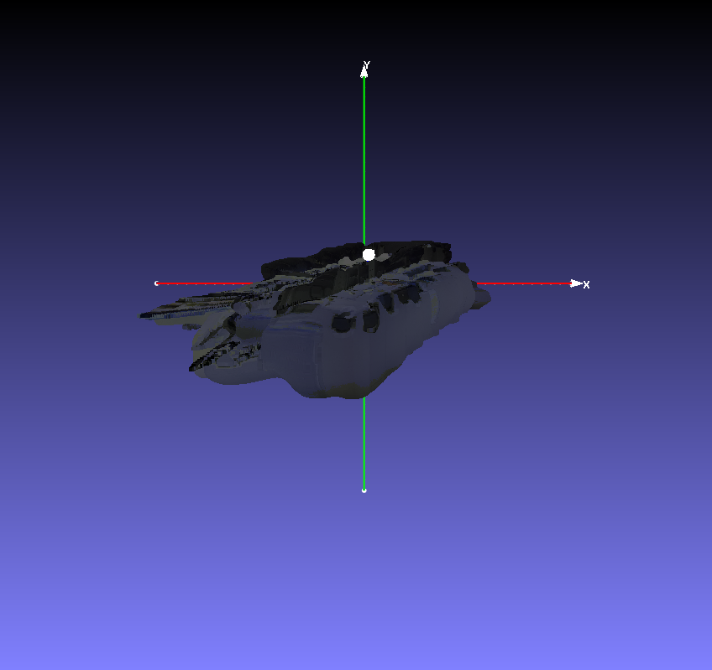
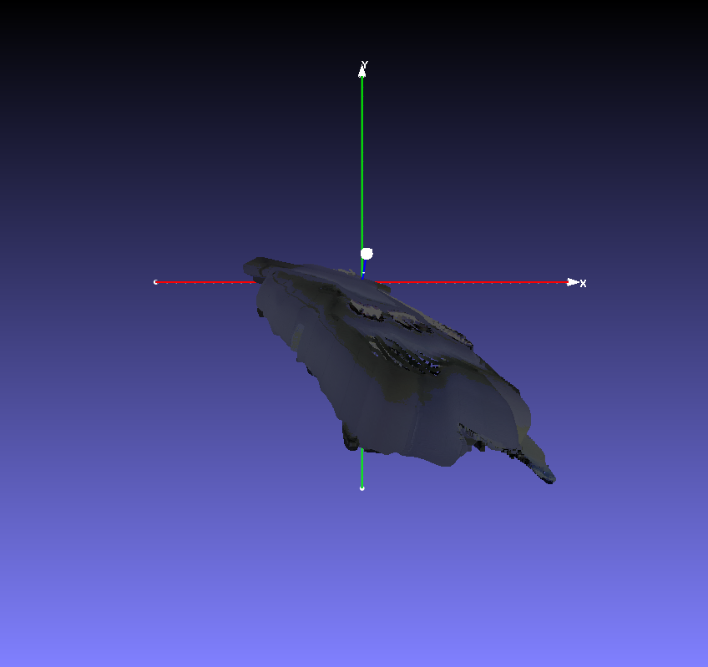
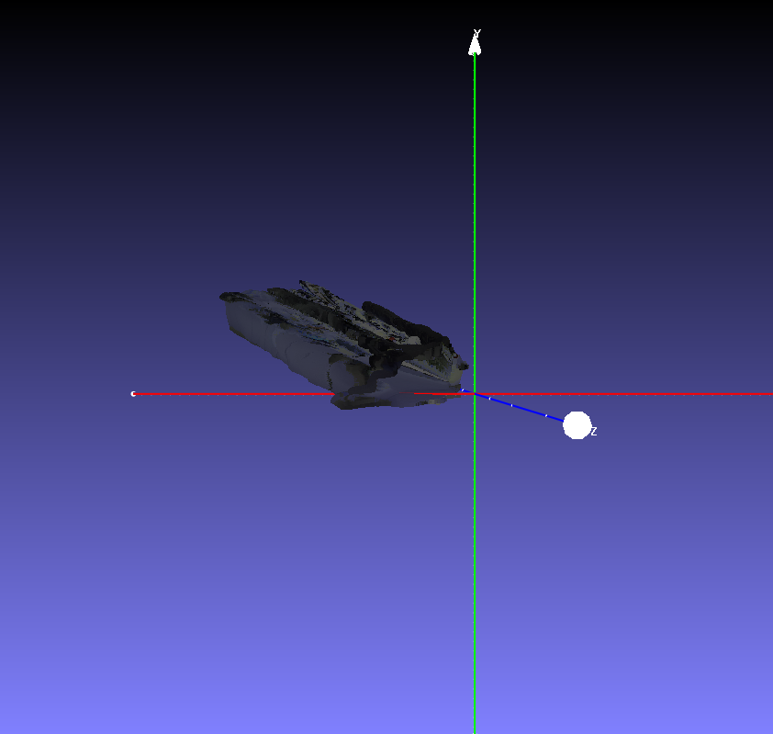

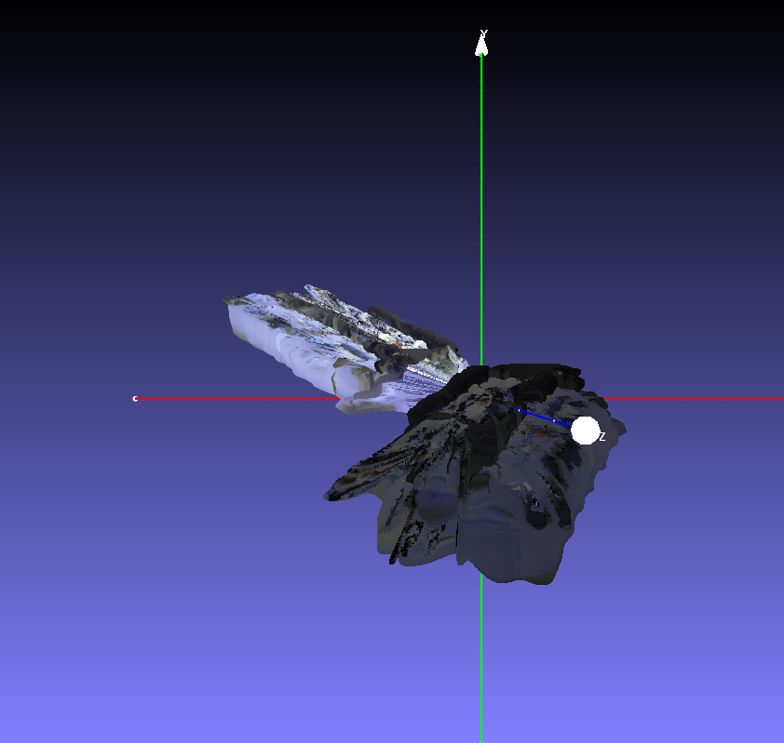
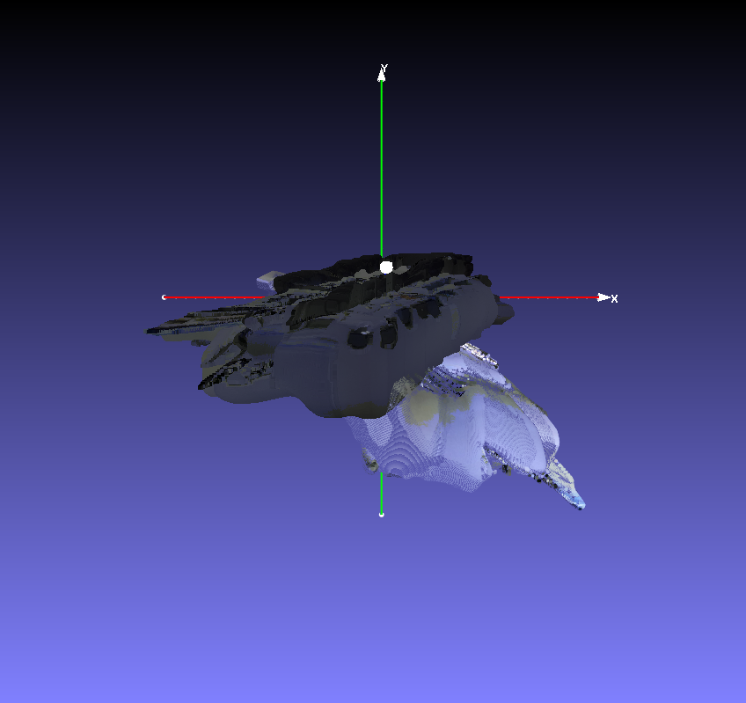
 |  |  |  | Y |  |  |  |  |  |  |  |  |  | Y

x
 |  |  |  |  |  |  |  |  |  |  |  |  | Θ=240
 |  |  |  |  |  |  |  |  |  |  |  |  |  |  |  |  | U
 |  |  | Θ=240 |  |  |  |  |  |  |  |  |  |  | O |  |  |  | X
x
α
 |  |  |  |  |  |  | U
z
 |  |  |  | O |  |  |  | X
α
 |  |  |  |  |  |  |  |  |  |  |  |  |  |  |  | Q
z
y
 |  |  |  |  |  |  |  |  |  |  |  |  |  |  |  |  | y
 |  |  |  |  |  | Q
y
 |  |  |  |  |  |  | y |  |  |  |  | Z

 | Z |  |  |  |  |  |  |  |  |  |  |  | R |  |  |  | S

 |  |  | R |  |  |  | S
 |  |  |  |  |  |  |  |  |  |  |  |  | T |  | P |  | cam0

 |  |  | T |  |  |  | cam0
 |  |  |  |  |  | P

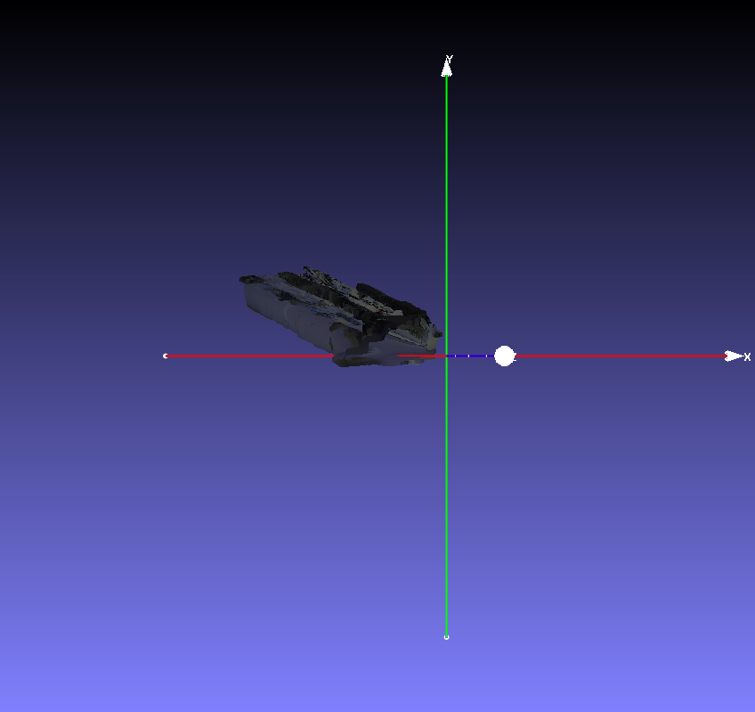
2 | src_vec0 = np.array([2.987055406, -5.17373172864616, 2.00])
 | tgt_vec0 = np.array([0, 5.17373172864616, 0.])

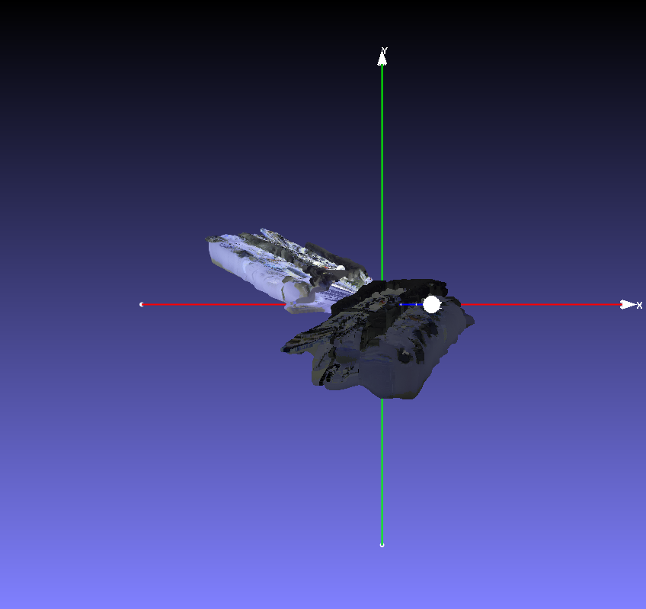

 |  |  |  | Y

 |  |  | Θ=240

 |  |  |  | O |  |  |  | X

x
z
 |  |  |  |  |  | Q
y

 | Z
 |  |  |  | R
 |  |  |  |  |  |  | S

 |  |  | T
 |  |  |  |  |  | P

4 | src_vec0 = np.array([2.987055406 , -5.17373172864616 , 2.00])
 | tgt_vec0 = np.array([2.987055406,0, 0.])

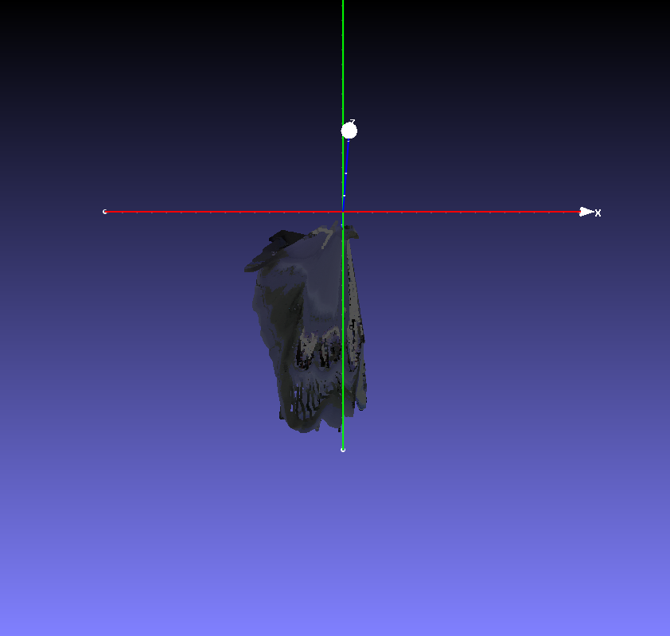

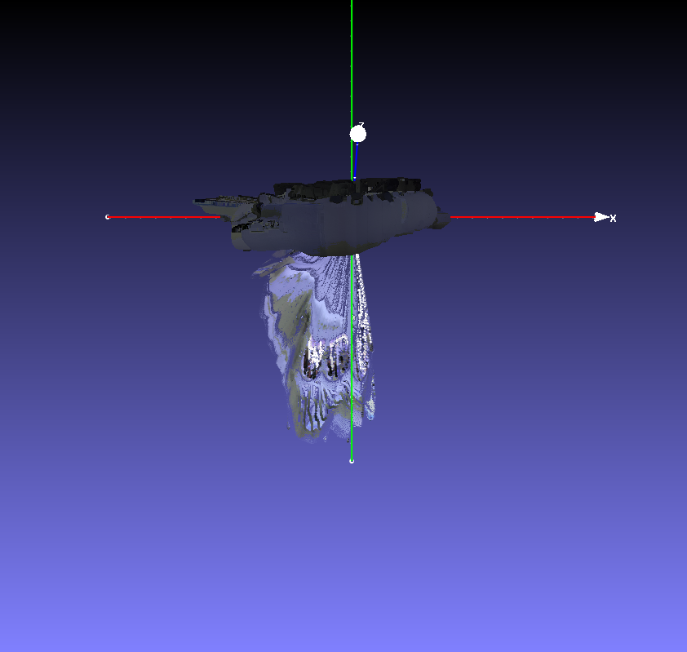
 |  |  |  |  | Y

 |  |  |  | Θ=240

 |  |  |  |  | O |  |  |  | X

x
z
 |  |  |  |  |  |  | Q
y

 |  | Z
 |  |  |  |  | R
 |  |  |  |  |  |  |  | S

 |  |  |  | T
 |  |  |  |  |  |  | P

5 | src_vec0 = np.array([2.987055406 , -5.17373172864616 , 2.00])
 | tgt_vec0 = np.array([-2.987055406,0, 0.])
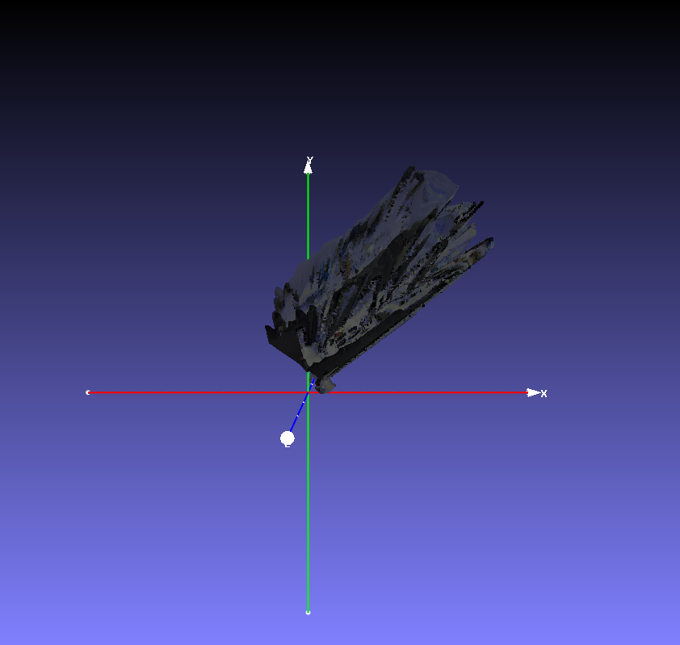

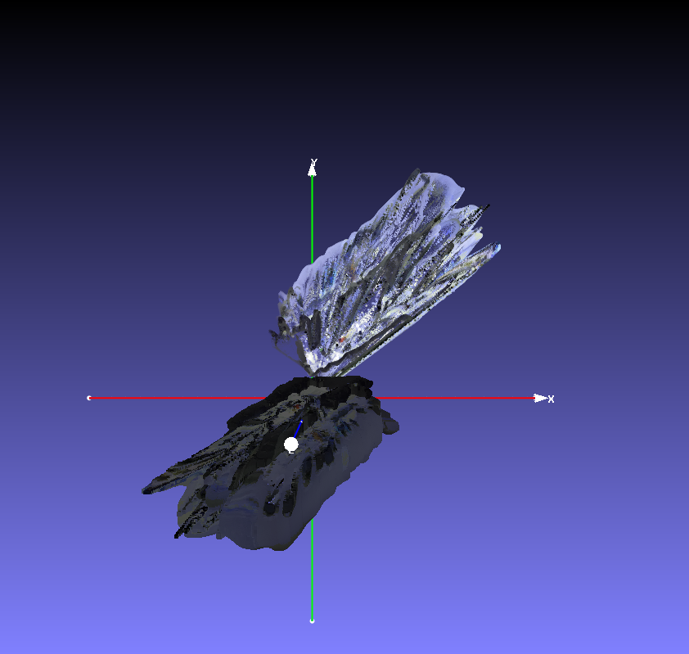

 |  |  |  | Y

 |  |  |  | Θ=240

 |  |  |  |  | O |  |  |  | X

x
z
 |  |  |  |  |  |  | Q
y

 |  | Z
 |  |  |  |  | R
 |  |  |  |  |  |  |  | S

 |  |  |  | T
 |  |  |  |  |  |  | P

6

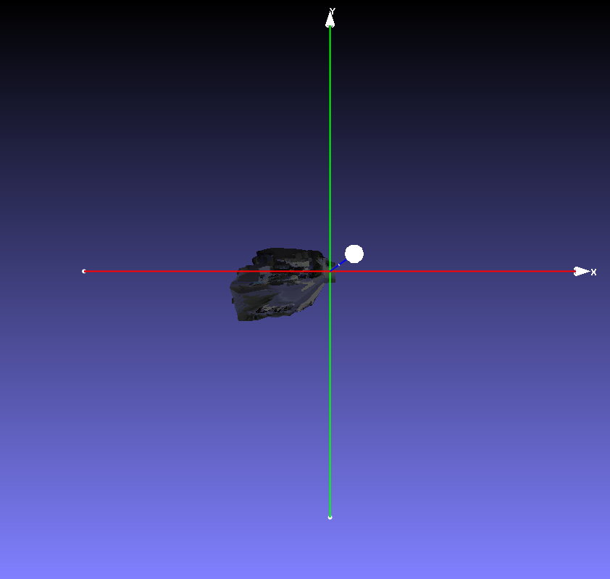

src_vec0 = np.array([2.987055406 , 0 , 2.01])
tgt_vec0 = np.array([2.987055406,0, 0])
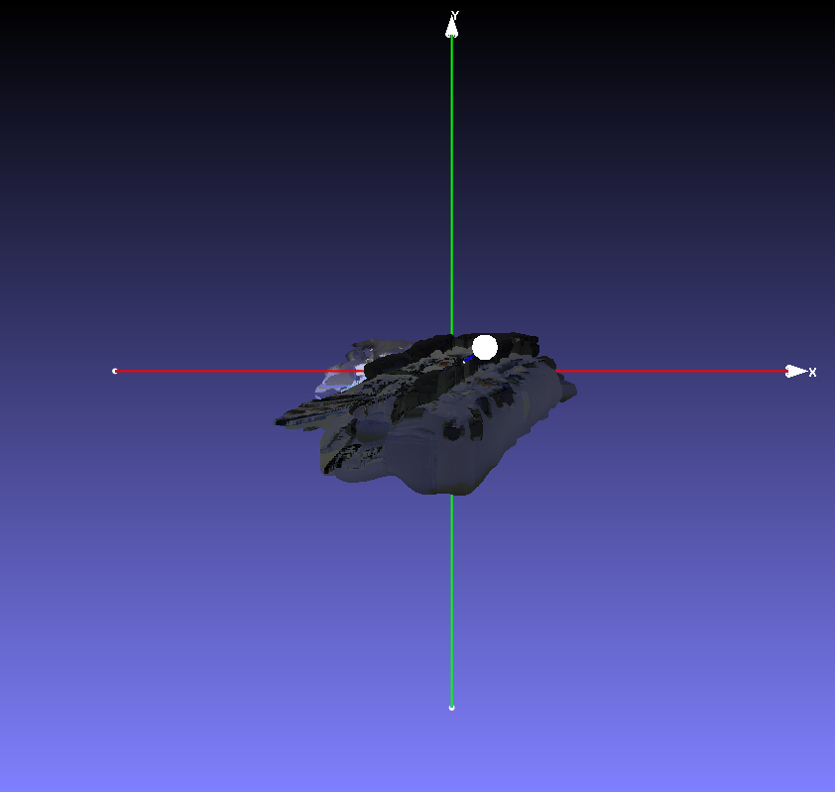
 |  |  |  | Y

 |  |  |  | Θ=240

 |  |  |  |  | O |  |  |  | X

x
z
 |  |  |  |  |  |  | Q
y

 |  | Z
 |  |  |  |  | R
 |  |  |  |  |  |  |  | S

 |  |  |  | T
 |  |  |  |  |  |  | P
7

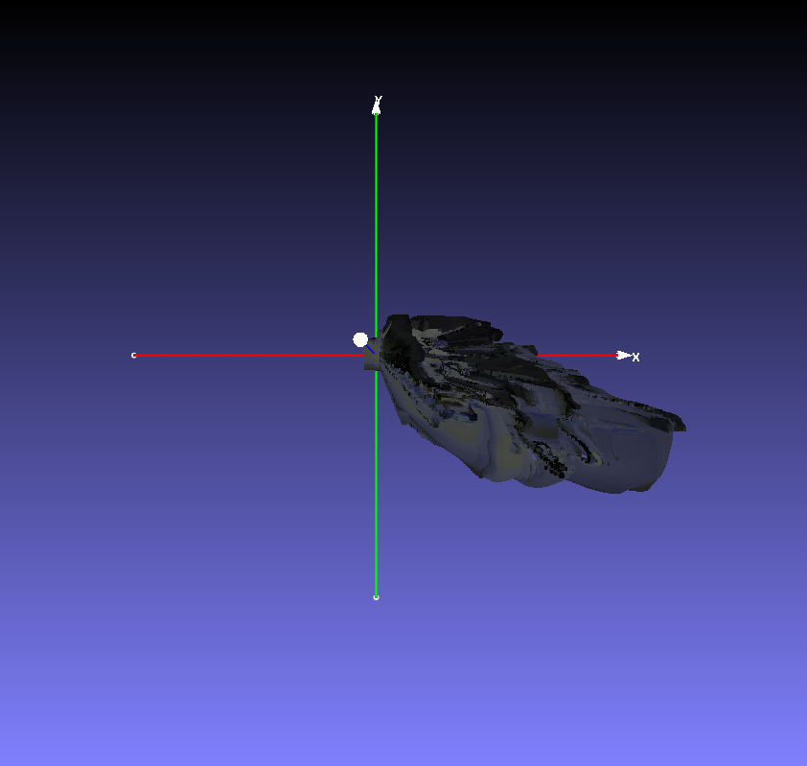

src_vec0 = np.array([2.987055406 , 0 , 2.01])
tgt_vec0 = np.array([-2.987055406,0, 0])
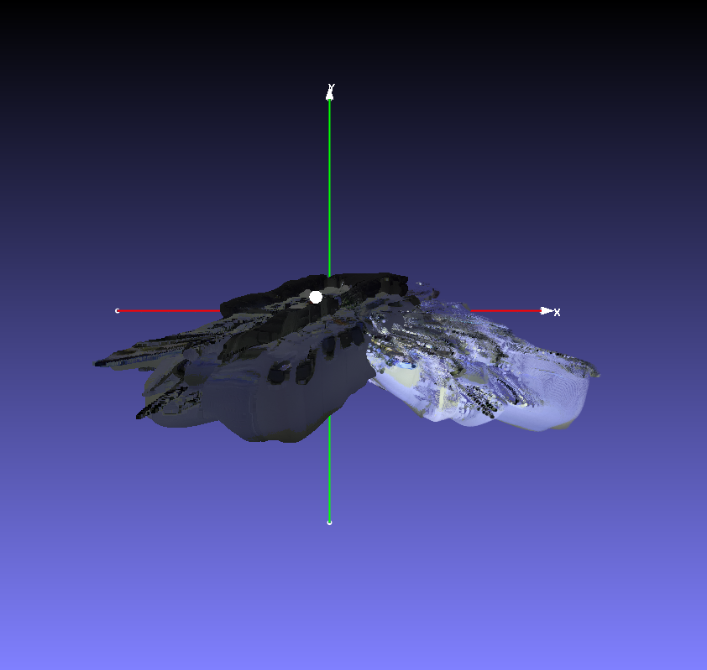
 |  |  |  | Y

 |  |  |  | Θ=240

 |  |  |  |  | O |  |  |  | X

x
z
 |  |  |  |  |  |  | Q
y

 |  | Z
 |  |  |  |  | R
 |  |  |  |  |  |  |  | S

 |  |  |  | T
 |  |  |  |  |  |  | P

8

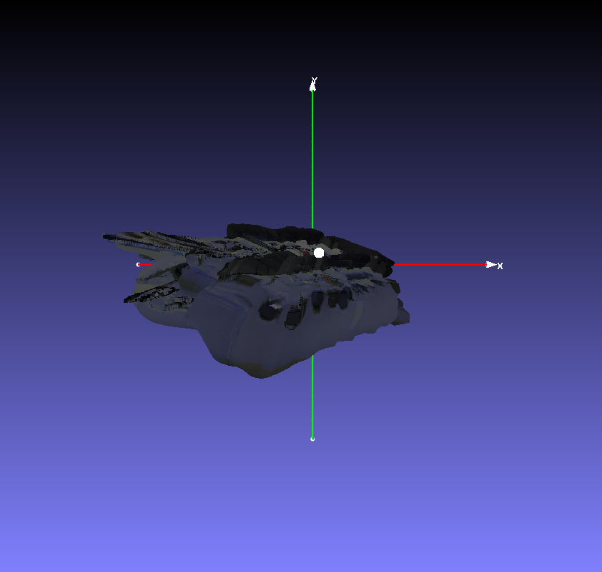

 | src_vec0 = np.array([0 , -5.17373172864616 , 2.00])
 | tgt_vec0 = np.array([0,5.17373172864616, 0])
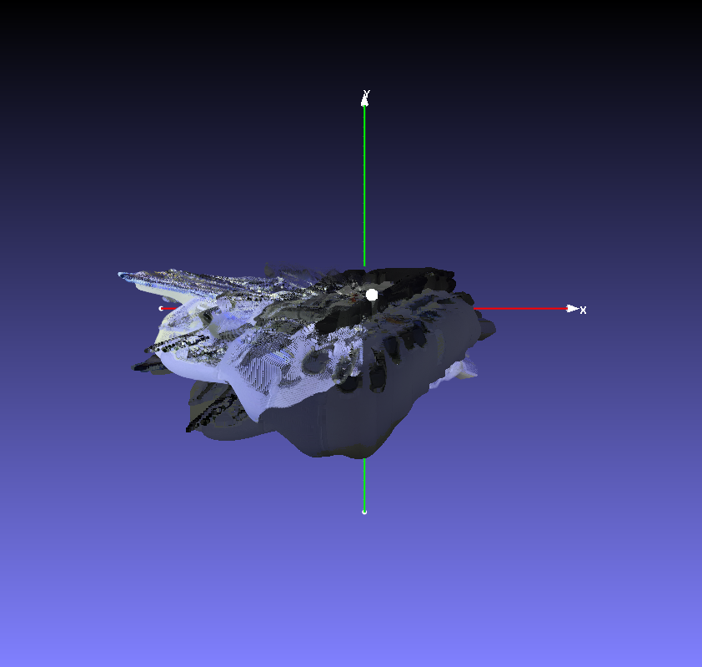
 |  |  |  | Y

 |  |  |  | Θ=240

 |  |  |  |  | O |  |  |  | X

x
z
 |  |  |  |  |  |  | Q
y

 |  | Z
 |  |  |  |  | R
 |  |  |  |  |  |  |  | S

 |  |  |  | T
 |  |  |  |  |  |  | P

9

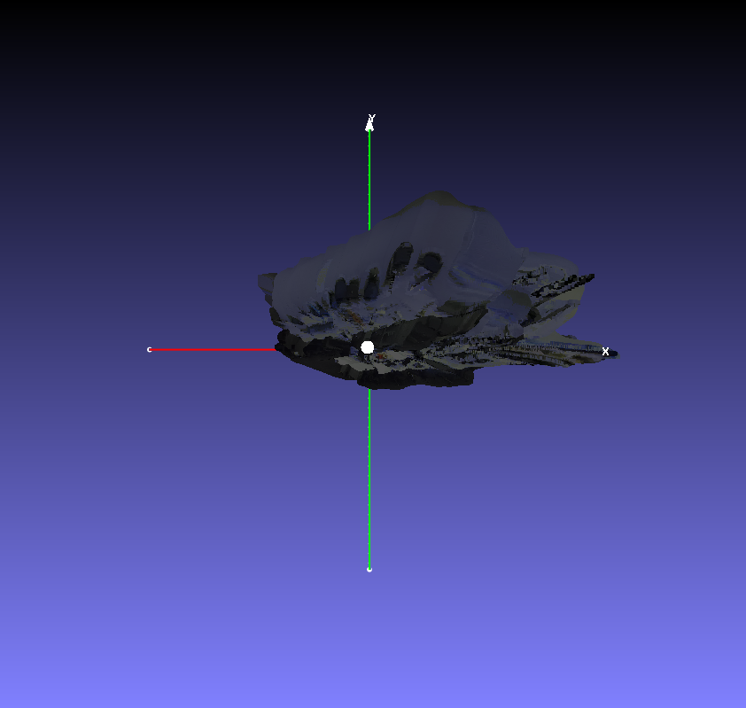

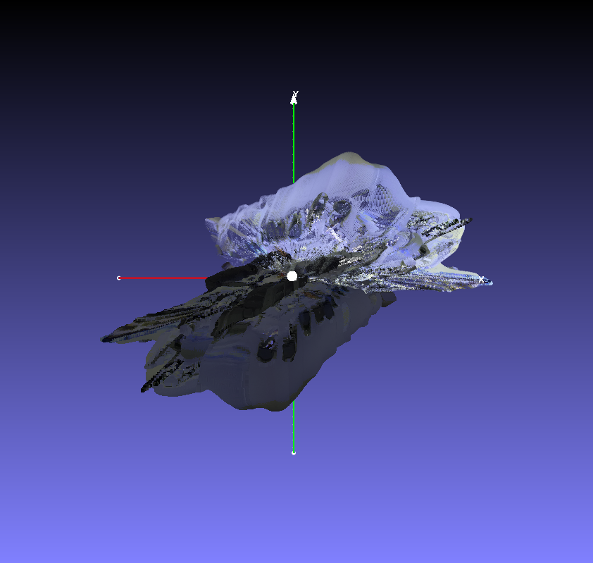
 | src_vec0 = np.array([0 , -5.17373172864616 , 2.00])
 | tgt_vec0 = np.array([0,-5.17373172864616, 0])

 |  |  |  | Y

 |  |  |  | Θ=240

 |  |  |  |  | O |  |  |  | X

x
z
 |  |  |  |  |  |  | Q
y

 |  | Z
 |  |  |  |  | R
 |  |  |  |  |  |  |  | S

 |  |  |  | T
 |  |  |  |  |  |  | P

10
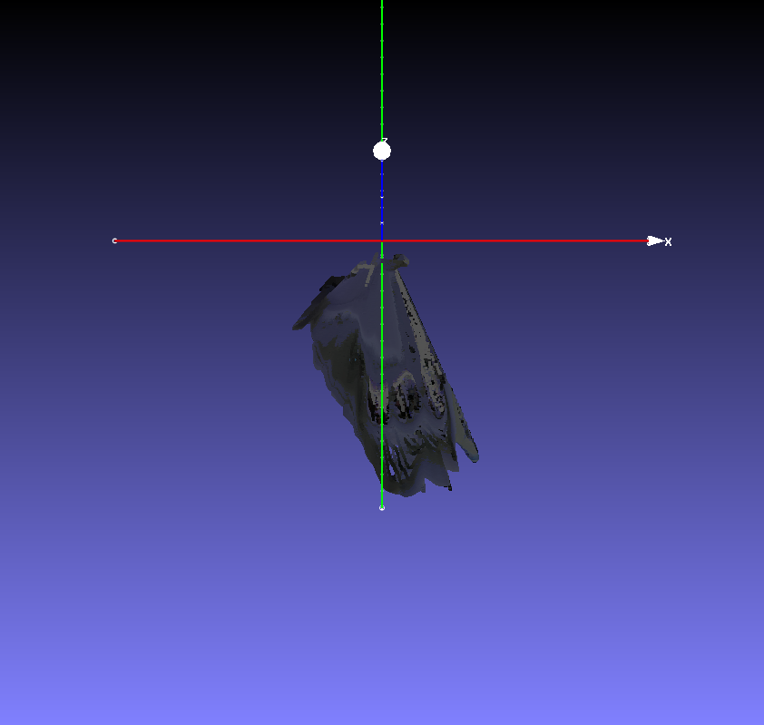

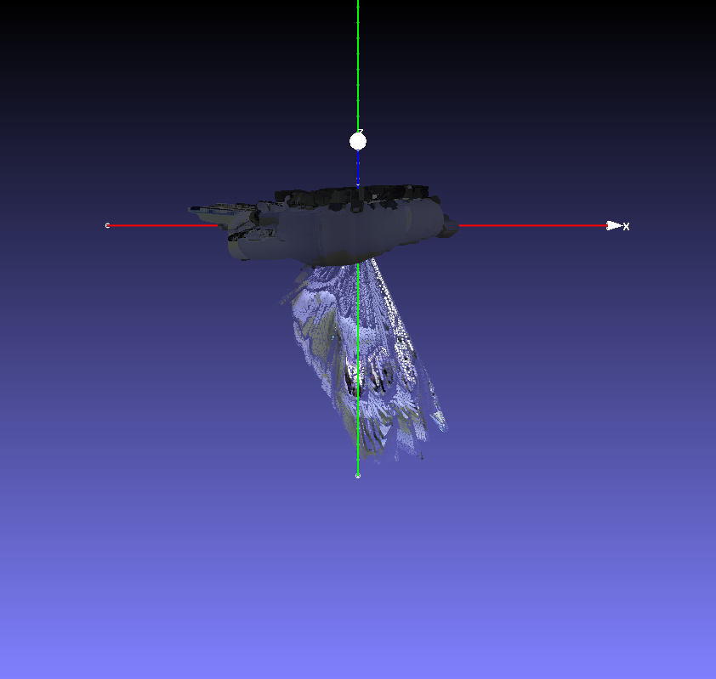
 | src_vec0 = np.array([2.987055406, -5.17373172864616, 0])
 | tgt_vec0 = np.array([2.987055406, 0, 0.])

 |  |  |  | Y

 |  |  | Θ=240

 |  |  |  | O |  |  |  | X

x
z
 |  |  |  |  |  | Q
y

 | Z
 |  |  |  | R
 |  |  |  |  |  |  | S

 |  |  | T
 |  |  |  |  |  | P

